Sheet1
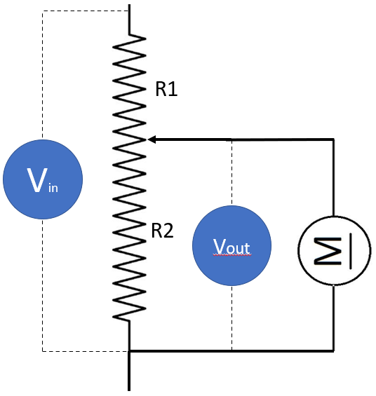
הורדת מתח
Vin | 12.00 | 45.00
Vout | 2.00 | 7.50
Aout | 0.24 | 0.05
Wout | 0.48 | 0.34

R1 | 50.00 | 1000.00
R2 | 10.00 | 200.00

R1 = R2 * (Vin/Vout - 1) R2 = R1 / (Vin/Vout - 1)

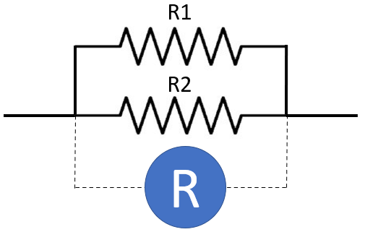
נגדים מקבילים
R1 | 10.00
R2 | 50.00
R | 8.33

R = (R1 * R2) / (R1 + R2)

kofiko

